INICIO
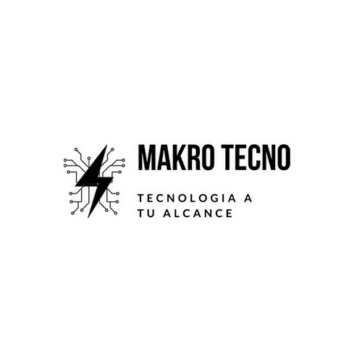

¿Quiénes Somos? | Makrotecno nace apartir de la necesidad de las personas por conseguir accesorios tecnologicos, brindandoles la alternativa de conseguir sus productos de manera rapida, eficiente y con precios favorables
Localizacion: | Calle 33E # 25-11 barrio: Alfonso Barberena
Sitio Web: | www.makrotecno.net

